T Exploratorio - Sprint 2
Testing exploratorio

Sesión: 1-Sprint2

Misión | Archivo de datos
Validar que todas las rutas funcionen de acuerdo a lo pedido. | N/A

Área | Notas de prueba
Navegador | Desde Home sección Header hice click en los botones crear cuenta, iniciar sesión y en el logo de la empresa.
 | Desde iniciar sesión click en X y en boton crear cuenta y link crear cuenta.
Tiempo de sesión | Desde Crear Cuenta click en X y en boton iniciar sesión y link iniciar sesión.
10/11/2022 12:00hs | Desde Home sección productos en boton "ver más".
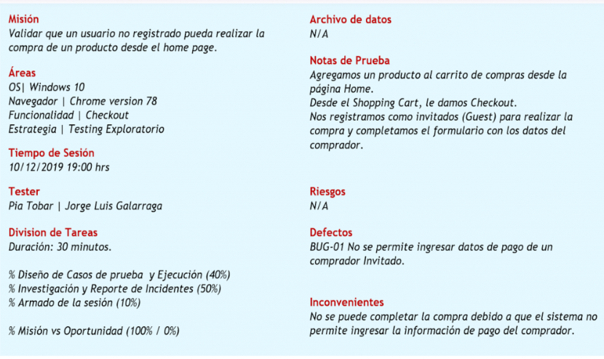
 | Desde detalle producto click en boton < .
Tester
Dolores | Riesgos
 | Que se haya roto alguna ruta por modificaciónes en el codigo.
División de tareas
Duración: 45 minutos | Defectos
 | El logo de la empresa recarga la página.
Diseño y ejecución de pruebas (40%).
Investigación y reporte de defectos (30%).
Armado de la sesión (30%). | Inconvenientes
 | Aún no se pueden testear las funcionalidades de redes sociales.
Misión vs. Oportunidad (90% / 10%).

Sesión 2-Sprint2

Misión | Archivo de datos
Verificar que el bloque producto se visualice como en el diseño de figma. | N/A

Área | Notas de prueba
Navegador | Se observaron los bloques imágenes, header, ubicación, descripción, características y políticas del producto en distintos tamaños de pantallas.

Tiempo de sesión
10/11/2022 13:00hs
 | Riesgos
Tester | Website no adaptable a dispositivos de distintos tamaños.
Dolores
 | Defectos
División de tareas | Existen algunos desajustes en el diseño responsive.
Duración: 30 minutos

Diseño y ejecución de pruebas (30%). | Inconvenientes
Investigación y reporte de defectos (40%). | No se desarrollo la galería de imágenes.
Armado de la sesión (30%).

Misión vs. Oportunidad (90% / 10%).

TC31
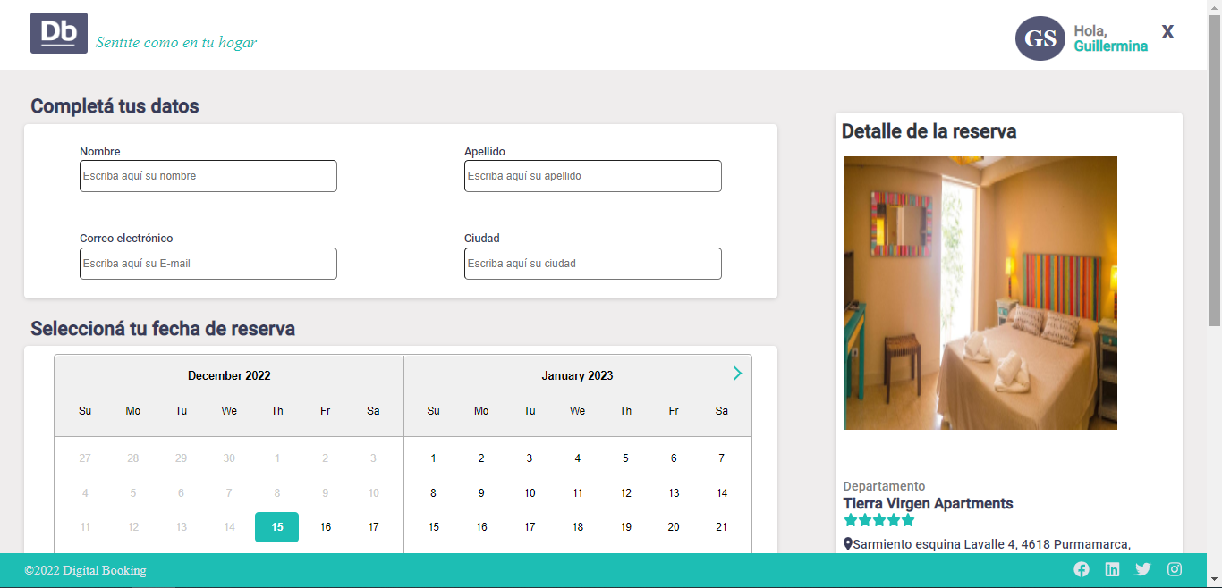
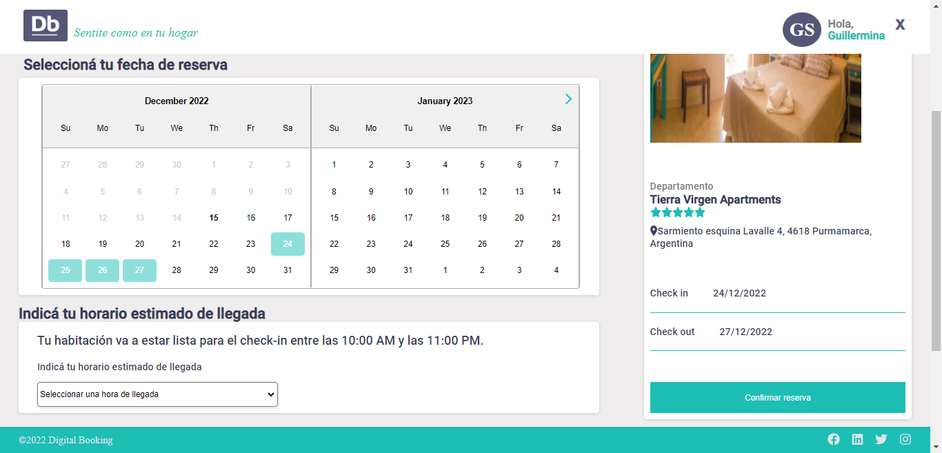
Test Case

 | Id
 | TC31

 | Title |  |  |  |  |  | Satuts
 | Bloque detalle reerva |  |  |  |  |  | Actual

 | Description
 | 61 - Implementar el template pantalla de reserva

 | Suite |  |  |  |  | Severity | Priority
 |  |  |  |  |  | Major | High

 | Type |  |  |  |  | Layer | Is Flaky?
 | Functional |  |  |  |  | E2E | Yes

 | Milestone |  | Behavior |  |  | Automation Status
 | <Version actual> |  | Positive |  |  | Not Automated

 | Conditions
 | Pre-conditions |  |  |  | Post-conditions
 | usuario logueado

 | Test Data
 | Usuario: guillermina@gmail.com Pass: 123456

 | Steps
 | Number | Action |  | Input data |  | Expected result | Attachments
 | 1 -Seleccionar un producto. 2- hacer click en reservar |  |  | id |  | Formulario que incluya: - Título: “Detalle de reserva”. - Imagen principal del producto. - Categoría de producto. - Título del producto. - Ubicación del producto. - Check-in. - Check-out. - Botón de confirmación de reserva del formulario de reserva.

TC40
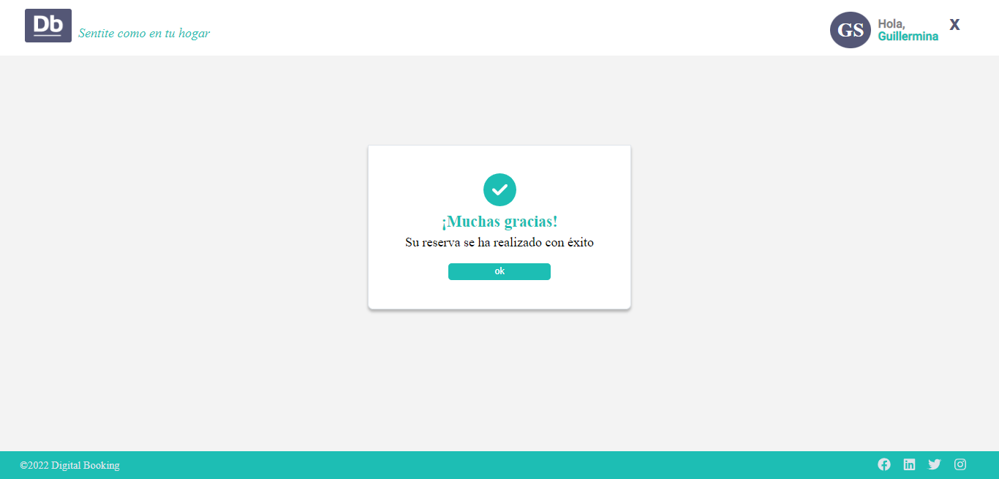
Test Case

 | Id
 | TC40

 | Title |  |  |  |  |  | Satuts
 | Contenedor reerva exitoa |  |  |  |  |  | Actual

 | Description
 | 65 - Implementar el template de reserva exitosa

 | Suite |  |  |  |  | Severity | Priority
 | Maquetado |  |  |  |  | Normal | High

 | Type |  |  |  |  | Layer | Is Flaky?
 | Functional |  |  |  |  | E2E | Yes

 | Milestone |  | Behavior |  |  | Automation Status
 | <Version actual> |  | Positive |  |  | To be Automated

 | Conditions
 | Pre-conditions |  |  |  | Post-conditions
 | Usuario logueado

 | Test Data
 | n/a

 | Steps
 | Number | Action |  | Input data |  | Expected result | Attachments
 | 1- click en confirmar reserva |  |  | id |  | Esta página debe tener como contenedor el componente template general creado en la tarea del Sprint 1: Implementación template general responsive.

